RONDE 1
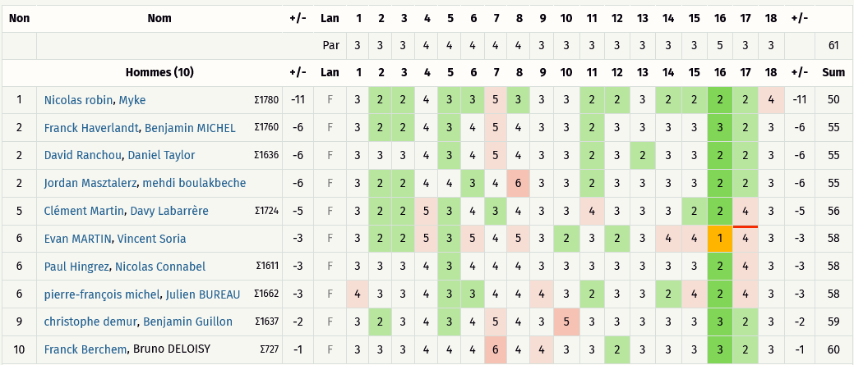
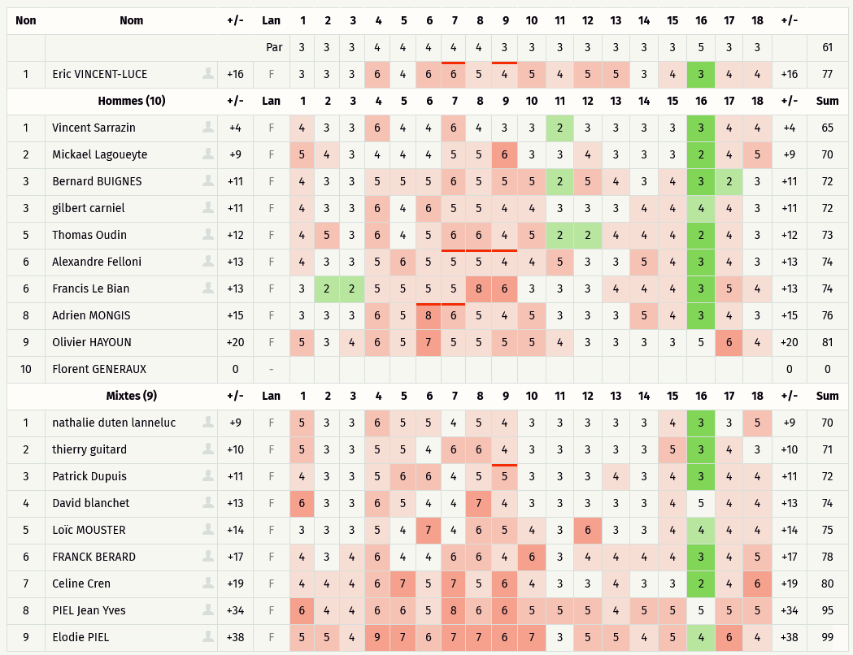
Critérium FNSMR par EQUIPE 2025 (27/09/2025 - Mimizan)

DOUBLE R1 | SIMPLE R1

RONDE 2
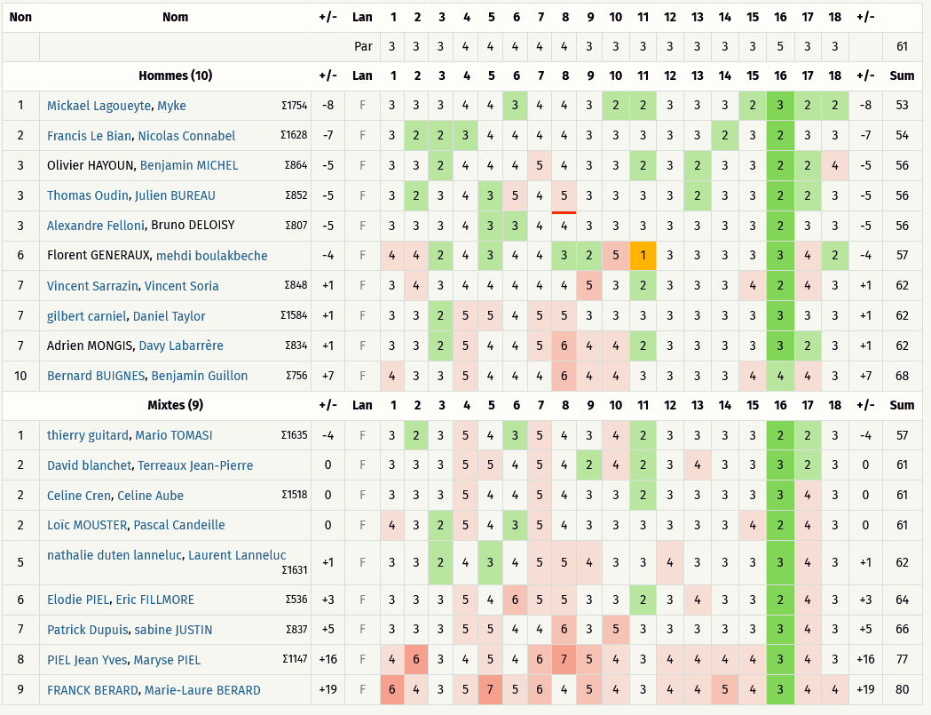
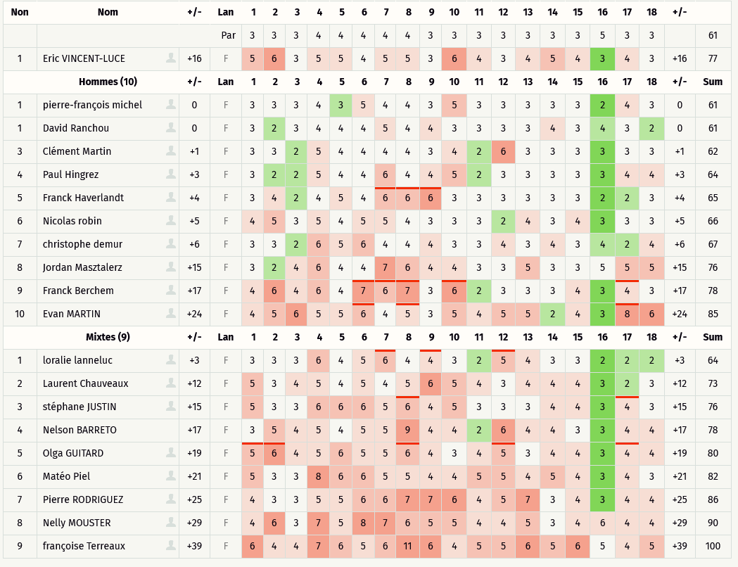
Critérium FNSMR par EQUIPE 2025 (27/09/2025 - Mimizan)

DOUBLE R2 | SIMPLE R2

RONDE 3
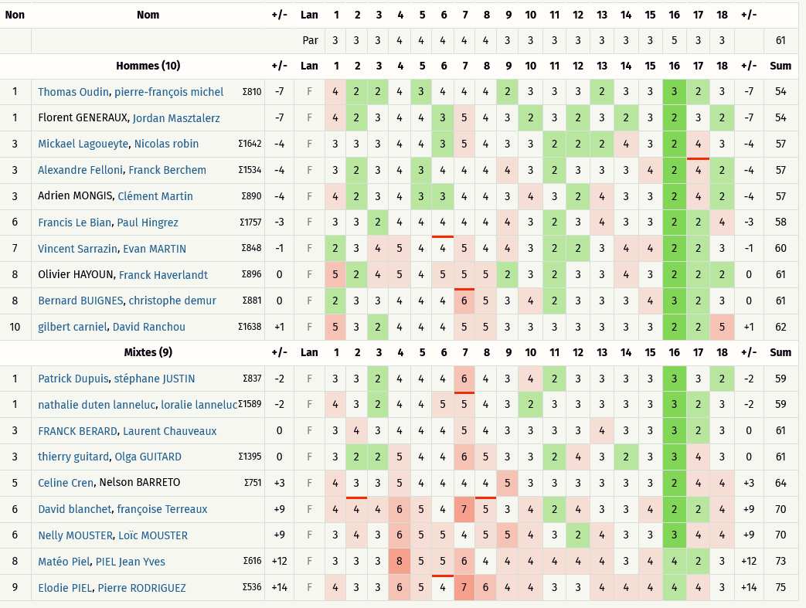
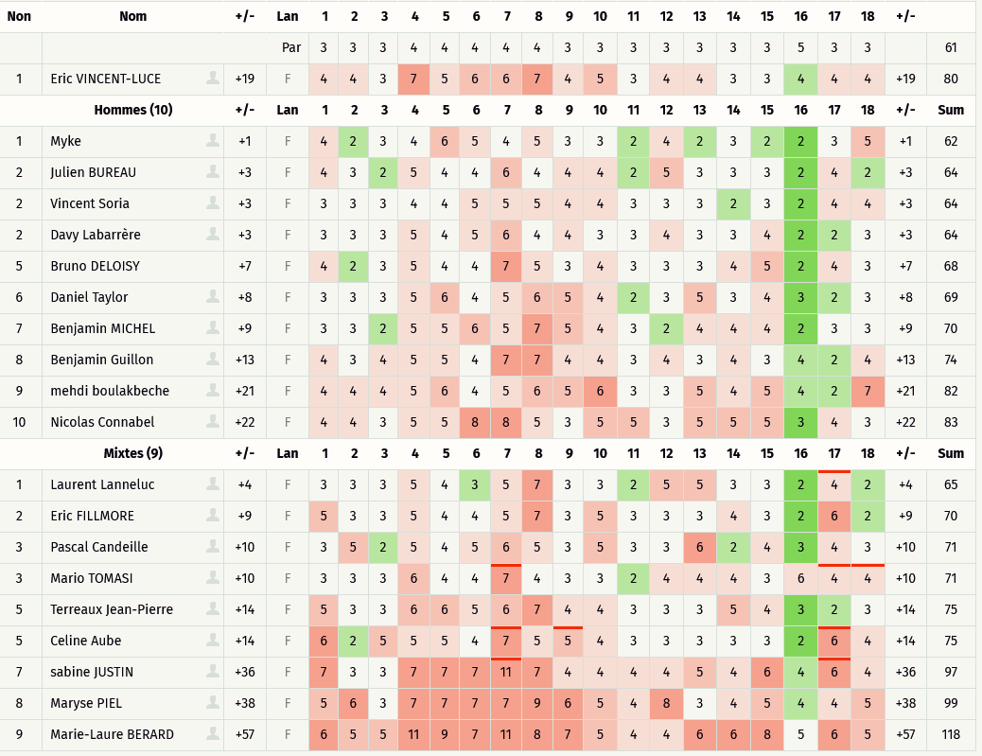
Critérium FNSMR par EQUIPE 2025 (28/09/2025 - Mimizan)

DOUBLE R3 | SIMPLE R3

